Übersicht
Serielle Kommunikation mit Mikrocontroller

 | 1

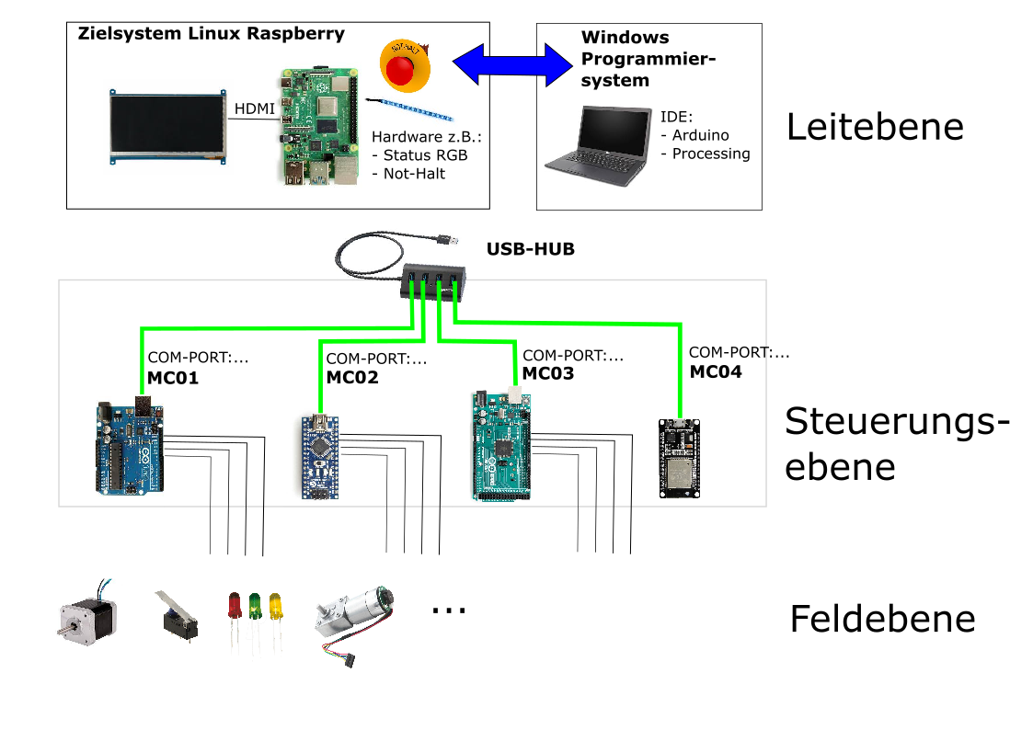

Als Grundlage dient die Kommunikations Library VSync:
Processing: | https://github.com/ernestum/VSync-for-Processing
Arduino: | https://github.com/ernestum/VSync

Kommunikationsrichtungen:
MC - Microcontroller
LE - Leitebene
BC - Broadcast MC

MC -> LE | …Nachricht vom Microcontroller zur Leitebene
LE -> MC | …Nachricht von Leitebene an bestimmten Microcontroller
LE -> BC | …Nachricht von Leitebene an alle Microcontroller

Funktionsweise des Dokuments:
Durch die Bearbeitung (grüne Felder) der einzelnen Schnittstellen des Microcontrollers wird automatisch der
Quellcode für den Microcontroller (SLAVE) und der Processsing IDE (MASTER) erstellt.
Die gemeinsam genutzen globalen Variablen werden dabei automatisch Synchronisiert.
Dadurch kann die Konsistenz der Schnittstelle zwischen LE un MC gewährleistet werden.

